Нефункциональные требования
Краткое название требования | Описание | Дата проверки 1 | Соответствие требованиям | Коментарий | Состояние | Дата проверки 2 | Соответствие требованиям | Коментарий | Состояние
работать на Windows 7/10 и выше |  | 2024-11-06 |  | Трудности в проверке |  | 2024-11-13 |  | Трудности в проверке
Наличие 1 использоваемого файла (.exe) | Запуск через файл(_.exe) | 2024-11-06 | полностью соответствует |  |  | 2024-11-13 | полностью соответствует
Коректное отображение эл. На рабочей области | Не более 10 различных элементов | 2024-11-06 | полностью соответствует |  |  | 2024-11-13 | полностью соответствует
Оповещение об ошибке | Ошибки:Доступа,Созд.ф.,Формата | 2024-11-06 |  | не реализовано |  | 2024-11-13 |  | не реализовано
Сайдбар | смещение по горизонтали и вертикали | 2024-11-06 | полностью соответствует |  |  | 2024-11-13 | полностью соответствует
Содержание интерфейса | главное меню, toolbar и рабочая обл. рис1. | 2024-11-06 | частично соответствует | Реализованы не все кнопки и функции |  | 2024-11-13 | частично соответствует | Реализованы не все кнопки и функции
Содержание главного меню | Содержание списка :Файл ,Меню, Справка | 2024-11-06 | частично соответствует | Только меню файл |  | 2024-11-13 | частично соответствует | Только меню файл
Содержание подполя Файл | создать, открыть, сохранить/сохранить как, экспорт в png | 2024-11-06 | частично соответствует | Не все функции работают |  | 2024-11-13 | частично соответствует | Не все функции работают
Содержание подполя Окно | Содержание списка : вид | 2024-11-06 | не соответствует | Не реализовано |  | 2024-11-13 | не соответствует | Не реализовано
Содержание подполя Справка | Содержание списка : о программе | 2024-11-06 | полностью соответствует | Перенос на сайт с полным описанием |  | 2024-11-13 | полностью соответствует | Перенос на сайт с полным описанием
Изменение названия элемента с помощью мыши | После создания эл. Х2 клик по TEXT ел. Редактирование текста | 2024-11-06 | не соответствует | Не реализовано |  | 2024-11-13 | частично соответствует | работает , на не видно после сохранения
Наложение эл. друг на друга | Не мешает работоспособности программы | 2024-11-06 | полностью соответствует | не мешает и не ломает программу |  | 2024-11-13 | полностью соответствует | не мешает и не ломает программу
Отображение после сохранения
стиля рамки эл.
заливки эл.
прозрачности эл.
написанного ранее текста
текста

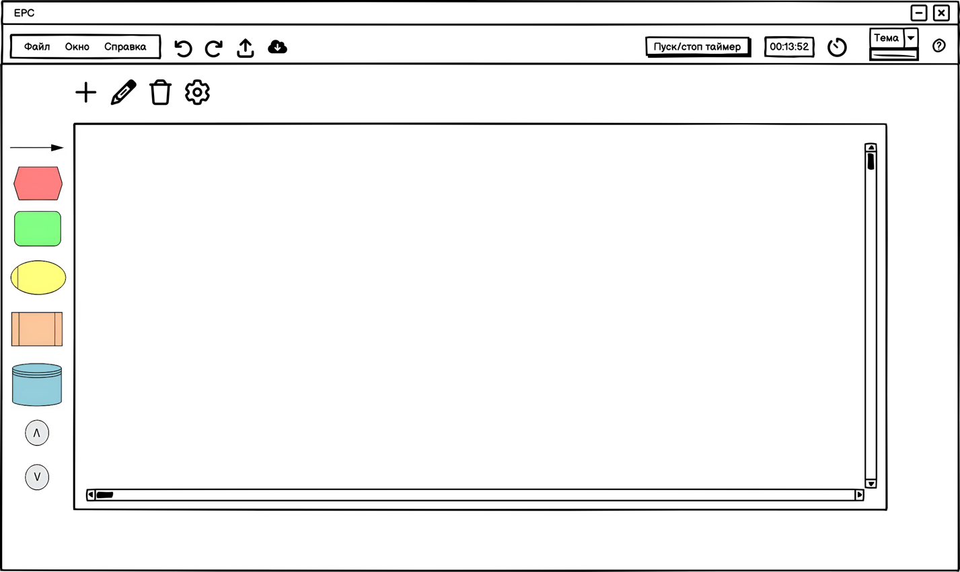
 |  | Цветовое описание состояния
 |  |  | Выполнено

 |  |  | Будет разрабатываться

 |  |  | Готово ,но требует доработки

 |  |  | Разрабатывается

 |  |  | Не работает
Рис1.

Геймдев _требования
Краткое название требования | Описание | Дата проверки 1 | Соответствие требованиям | Коментарий | Состояние | Дата проверки 2 | Соответствие требованиям | Коментарий | Состояние
Цвет блока функция | По умолчанию Зеленый | 2024-11-06 | часстично соответствуют |  |  | 2024-11-13 | часстично соответствуют
Цвет блока событие | По умолчанию Розовый | 2024-11-06 | часстично соответствуют |  |  | 2024-11-13 | часстично соответствуют
Цвет блока база данных | По умолчанию Синий | 2024-11-06 | часстично соответствуют |  |  | 2024-11-13 | часстично соответствуют
Цвет блока термин | По умолчанию Светло-серый | 2024-11-06 | часстично соответствуют |  |  | 2024-11-13 | часстично соответствуют
Цвет блока набор обьектов | По умолчанию Синий | 2024-11-06 | часстично соответствуют |  |  | 2024-11-13 | часстично соответствуют
Цвет блока субьект | По умолчанию Желтый | 2024-11-06 | часстично соответствуют |  |  | 2024-11-13 | часстично соответствуют
Цвет блока бумажный документ | По умолчанию Синий | 2024-11-06 | часстично соответствуют |  |  | 2024-11-13 | часстично соответствуют
Цвет блока электронный документ | По умолчанию Синий | 2024-11-06 | часстично соответствуют |  |  | 2024-11-13 | часстично соответствуют
Цвет блока интерфейс процесса | По умолчанию Белый | 2024-11-06 | полностью соответствуют |  |  | 2024-11-13 | полностью соответствуют
Цвет блока информационная система | По умолчанию Оранжевый | 2024-11-06 | часстично соответствуют |  |  | 2024-11-13 | часстично соответствуют
Цвет блока модуль информационной сис. | По умолчанию Оранжевый | 2024-11-06 | часстично соответствуют |  |  | 2024-11-13 | часстично соответствуют
Цвет блока функция информационной сис. | По умолчанию Оранжевый | 2024-11-06 | часстично соответствуют |  |  | 2024-11-13 | часстично соответствуют
Цвет блока информация | По умолчанию Синий | 2024-11-06 | часстично соответствуют |  |  | 2024-11-13 | часстично соответствуют
Цвет блока ТМЦ | По умолчанию Синий | 2024-11-06 | часстично соответствуют |  |  | 2024-11-13 | часстично соответствуют
Цвет блока Прочее | По умолчанию Синий | 2024-11-06 | часстично соответствуют |  |  | 2024-11-13 | часстично соответствуют
Цвет стрелки | По умолчанию Черный | 2024-11-06 | часстично соответствуют |  |  | 2024-11-13 | часстично соответствуют
Цвет Оператора AND ("И") | По умолчанию Светло-серый | 2024-11-06 | часстично соответствуют |  |  | 2024-11-13 | часстично соответствуют
Цвет Оператора OR ("ИЛИ") | По умолчанию Светло-серый | 2024-11-06 | часстично соответствуют |  |  | 2024-11-13 | часстично соответствуют
Цвет Оператора XOR ("Исключающее ИЛИ") | По умолчанию Светло-серый | 2024-11-06 | часстично соответствуют |  |  | 2024-11-13 | часстично соответствуют
Соответсвие макету кнопки | Наличие всех кнопок в соответствии с макетом |  |  |  |  | 2024-11-13 | не соответствует
Соответствие макету иконки | Наличие всех иконок в соответствии с макетом |  |  |  |  | 2024-11-13 | не соответствует
Соответствие макету меню выбора блока | Наличие меню с фигурами в соответствии с макетом |  |  |  |  | 2024-11-13 | не соответствует
Соответствие макету цветовое решение | Рабочее окно будет белового цвета в соотв с макетом |  |  |  |  | 2024-11-13 | не соответствует
Соответствие макету название окна | Рабочее окно будет содержать в левом верхнем углу надпись EPC |  |  |  |  | 2024-11-13 | не соответствует

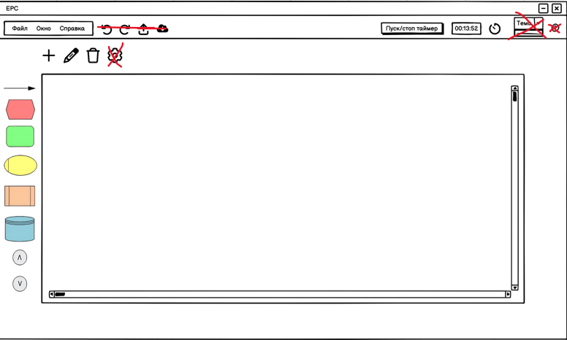
Цветовое описание состояния
 | Выполнено

 | Будет разрабатываться

 | Готово ,но требует доработки

 | Разрабатывается

 | Не работает

bag-report_list
Тип ошибки | Описание ошибки | Дата обнаружения ошибки | Расположение ошибки | Приоритет ошибки | Автор | Статус ошибки | Коментарии
Неправильная вставка элемента | После 8 обьектов. При доб. эл доб. Лишний | 2024-11-13 | На рабочей области | Р2 | Артемий | Не решена | перестает появлятся при лог. эл.
Исчезновение нижней панели сайдбара | При отдалении исчезает из рабочего окна | 2024-11-13 | На рабочей области | Р2 | Артемий | Не решена | при приближении возвращается
вылет программы при удалении элемента | Удаление через клавишу delete крашит программу | 2024-11-13 | На рабочей области | Р1 | Артемий | Не решена
вылет программы при удалении и доб. Эл. | при нажатии на эл. + комб.(Ctrl+c,Ctrl+v) вылет проги | 2024-11-13 | На рабочей области | Р2 | Артемий | Не решена | Работало на прошлой версии
вылет программы после нажатия клавишь | вылет после Ctrl+x | 2024-11-13 | Код | Р1 | Артемий | Не решена
Пропуск окна | если закрыть окно рег. Появляется раб. Обл. | 2024-11-13 | Окно входа | Р2 | Иван | Не решена

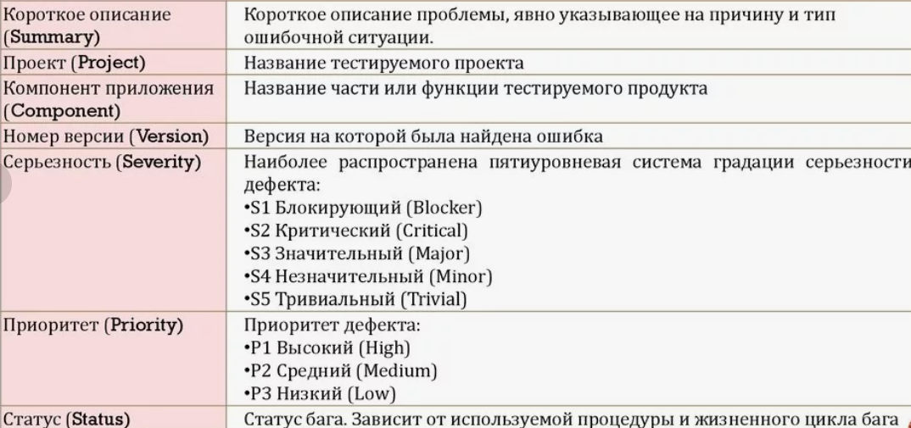

Статусы ошибок
Решена(при тестах больше не появляется)

Встречается , но при определенных услов.

Не дает выполнить задачу

